Tabela 1
Tablela 1: Podaci o osiguranju za period od 1. januara do 31. avgusta 2018.
Table 1: Insurance data for the period 1 January - 31 August 2018

Šifra Code | Vrste osiguranja/ Class of Insurance | Osiguranja/ Policies |  | Štete/ Claims
 |  | Broj osiguranja/ Number of Policies | Bruto fakturisana premija/ Gross writenn premium GWP (€) | Broj šteta/ Number of Claims | Riješene štete/ Settled Claims
 |  |  |  |  | Broj/ Number | Iznos/ Amount (€)
01 | Osiguranje od nezgode/ Accident insurance | 27,937 | 7,168,922 | 8,033 | 7,433 | 4,896,756
02 | Zdravstveno osiguranje/ Health insurance | 22,309 | 1,662,728 | 9,158 | 8,391 | 912,481
03 | Osiguranje motornih vozila/ Motor vehicle Insurance | 11,257 | 4,387,624 | 2,619 | 2,303 | 2,378,279
04 | Osiguranje šinskih vozila/ Railway rolling stock insurance | 1 | 138,976 | 1 | 1 | 0
05 | Osiguranje vazduhoplova/ Aircraft insurance | 7 | 183,008 | 5 | 4 | 453,932
06 | Osiguranje plovnih objekata/ Vessel insurance | 48 | 156,852 | 2 | 1 | 151,848
07 | Osiguranje robe u prevozu/ Goods in transit insurance | 185 | 319,058 | 80 | 76 | 22,358
08 | Osiguranje imovine od požara i drugih opasnosti/ Insurance against fire and other threats to property | 8,083 | 2,096,822 | 271 | 215 | 1,854,681
09 | Ostala osiguranja imovine/ Other damage to property | 11,014 | 4,717,902 | 1,515 | 1,264 | 986,180
10 | Osiguranje od odgovornosti za upotrebu motornih vozila/ Motor vehicles liability insurance | 239,751 | 24,989,589 | 9,544 | 8,017 | 8,690,442
11 | Osiguranje od odgovornosti za upotrebu/ vazduhoplova/ Aircraft liability insurance | 23 | 536,329 | 148 | 120 | 11,649
12 | Osiguranje od odgovornosti za upotrebu plovihih objekata/ Vessel liability insurance | 2,261 | 224,618 | 31 | 26 | 15,283
13 | Osiguranje od opšte odgovornosti za štetu/ General liability insurance | 1,749 | 1,186,515 | 567 | 413 | 90,006
14 | Osiguranje kredita/ Credit insurance | 4 | 275,402 | 73 | 71 | 263,814
15 | Osiguranje jamstava/ Suretyship insurance | 91 | 38,200 | 7 | 7 | 4,370
16 | Osiguranje finansijskih gubitaka/ Financial loss insurance | 578 | 159,430 | 18 | 16 | 1,744
17 | Osiguranje troškova pravne zaštite/ Legal expense insurance | 2,052 | 6,662 | 0 | 0 | 0
18 | Putno osiguranje/ Travel insurance | 33,427 | 554,429 | 1,614 | 1,295 | 206,328
19 | Druge vrste neživotnih osiguranja/ Other classes of non-life insurance | 7,309 | 57,886 | 227 | 227 | 15,013
20 | Životno osiguranje/ Life insurance | 46,602 | 8,265,512 | 1,483 | 1,227 | 3,136,366
21 | Rentno osiguranje/ Annuity insurance | 65 | 43,912 | 29 | 28 | 16,939
22 | Dopunsko osiguranje lica uz osiguranje života/ Supplementary insurance in addition to life insurance | 41,206 | 929,828 | 530 | 495 | 350,421
23 | Druge vrste životnih osiguranje/ Other classes of life insurance | 10 | 2,800 | 0 | 0 | 0
 | UKUPNO (neživotna osiguranja, vrste 01 - 19) TOTAL (non-life insurance, lines 01 -19) | 368,086 | 48,860,953 | 33,913 | 29,880 | 20,955,164
 | UKUPNO (životna osiguranja, vrste 20 - 23) TOTAL (life insurance 20 - 23) | 87,883 | 9,242,052 | 2,042 | 1,750 | 3,503,726
 | UKUPNO / TOTAL | 455,969 | 58,103,005 | 35,955 | 31,630 | 24,458,890
Izvor/Source: ANO

Grafik 1: Učešće vrsta osiguranja u ukupnoj BDP
Chart 1: Share of classes of insurance in total GWP
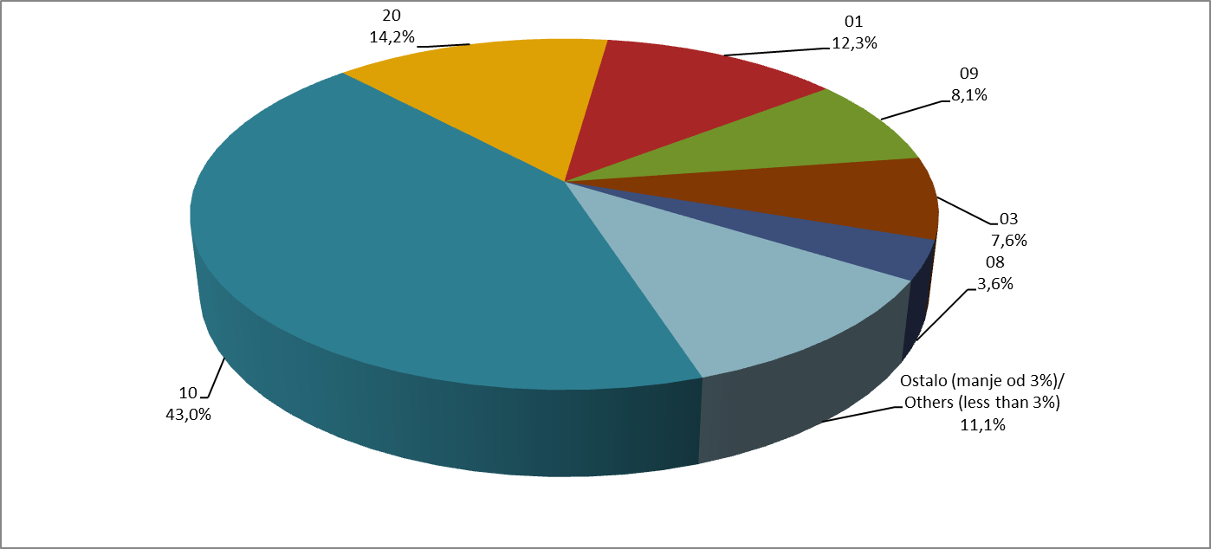

Izvor/Source: ANO

Sadržaj/Contents

